Sheet1
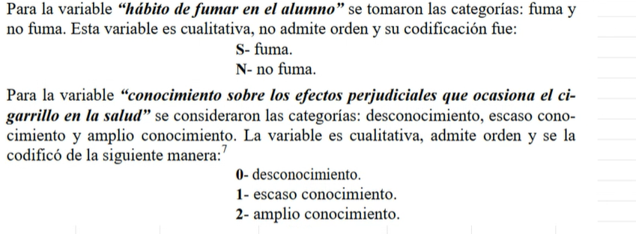
Tabla de distribucion de frecuencias (variables cualitativas)

X | fi | fr | fr% | F | Fr | Fr%
Soltero | 433 | 0.241 | 24.15% | 433 | 0.241 | 24.15%
Casado | 611 | 0.341 | 34.08% | 1044 | 0.582 | 58.23%
Viudo | 202 | 0.113 | 11.27% | 1246 | 0.695 | 69.49%
Divorciado | 547 | 0.305 | 30.51% | 1793 | 1 | 100%
n | 1793 | 1 | 100%

fi : frecuencia absoluta, numero de veces que se repite el valor de la variable
n : tamaño de la muestra
N : tamaño de la poblacion
fr : frecuencia relativa
fr%: frecuencia relativa porcentual
F : frecuencia absoluta
Fr : frecuencia absoluta acumulada
Fr%: frecuencia absoluta porcentual

Tabla de distribucion de frecuencias (variables cuantitativo)

Tabla de distribución
variavles bivaluadas
 | poco | mediano | mucho
Fuma | 6 | 9 | 3 | 18
No fuma | 0 | 12 | 15 | 27
 | 6 | 21 | 18 | 45

FRECUENCIAS MARGINALES

